メコバラミン錠500μg
日本薬局方 メコバラミン錠 製品概要一覧
 | 後発品 |  |  |  |  | 標準品
会社名 | 日本ケミファ株式会社
販売名 | メコバラミン錠500μg「SW」
薬価 | 5.70円 |  |  |  |  | 10.90円
薬効分類名 | 末梢性神経障害治療剤
一般名 | メコバラミン錠0.5mg
規格 | 1錠中(日局)メコバラミン500μg含有
添加物 | アラビアゴム末、黄色4 号（タートラジン）アルミニウムレーキ、カルナウバロウ、カルメロースカルシウム、クエン酸カルシウム、酸化チタン、ステアリン酸マグネシウム、セルロース、タルク、乳糖、白糖、ヒドロキシプロピルセルロース、硫酸カルシウム |  |  |  |  | カルナウバロウ、含水二酸化ケイ素、結晶セルロース、酸化チタン、ステアリン酸、ステアリン酸カルシウム、精製白糖、タルク、沈降炭酸カルシウム、トウモロコシデンプン、乳糖水和物、白色セラック、ヒドロキシプロピルセルロース、プルラン、ポビドン、マクロゴール6000
効能・効果 | 末梢性神経障害
用法・用量 | 通常、成人は1 日3 錠（メコバラミンとして1 日1,500μg）を3回にわけて経口投与する。 ただし、年齢及び症状により適宜増減する。
性状 | 外形 | 識別コード | サイズ | 色調 | 剤形 | 外形 | 識別コード | サイズ | 色調 | 剤形
 |  | SW 376 | 直径:6.0mm 厚さ:3.6mm 重量:100mg | 淡黄色 | 糖衣錠 |  | 322 | 直径:7.3mm 厚さ:4.0mm 重量:155mg | 白色 | 糖衣錠
生物学的 同等性 | 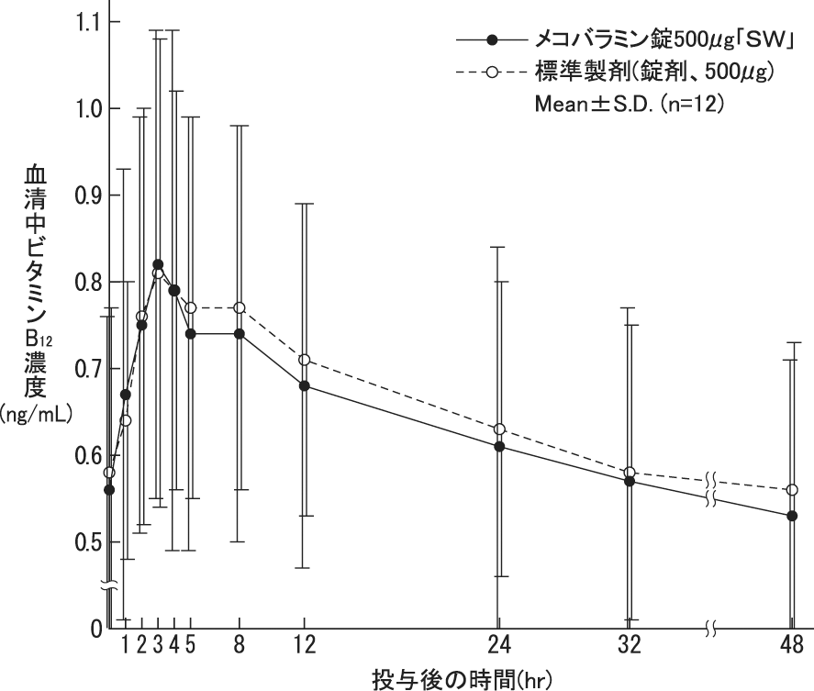 |  |  |  |  |  | メコバラミン錠500μg「SW」と標準品を健康成人男子にそれぞれ３錠(メコバラミンとして1,500μg)空腹時単回経口投与(クロスオーバー法)し、血清中ビタミンB12濃度を測定した。得られた薬物動態パラメータ(AUC、Cmax)について統計解析を行った結果、両剤の生物学的同等性が確認された。
溶出試験 | 水（50rpm）における溶出曲線
 | メコバラミン錠500μg｢ＳＷ｣ | 標準製剤(錠剤、500μg)
0 | 0 | 0
5 | 0 | 31.1
10 | 57.4 | 64.7
15 | 69.6 | 77.5
30 | 86.7 | 95.4
 |  |  |  |  |  |  | メコバラミン錠500μg「SW」と標準製剤の溶出挙動の同等性を検討するため、「後発医薬品の生物学的同等性試験ガイドライン」に従い溶出試験を実施したところ、メコバラミン錠500μg「SW」と標準製剤は、同等の溶出挙動をもつ製剤であると確認された。 溶出試験法： パドル法 試験液： 50rpm ①ｐH1.2 ②ｐH4.0 ③ｐH6.8 ④水 検体数： 各製剤ともに6 ベッセル
備考
担当者 連絡先
 |  |  |  |  |  |  |  |  |  | 2023年4月1日作成

